使用許可書記入例P7
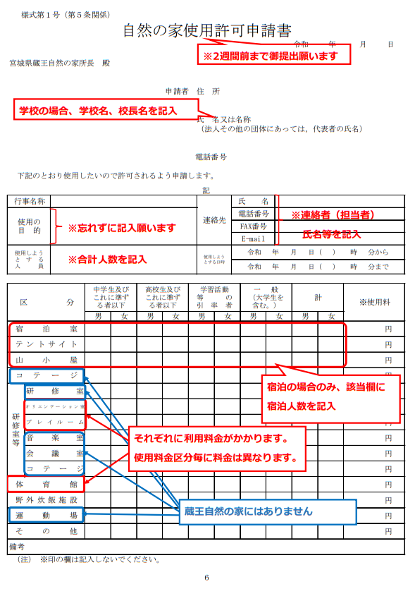

日帰りの場合は、
「その他」に記入

７

